UserForm_Component
UserForm component layout

Mode edit |  |  |  |  |  | Mode view
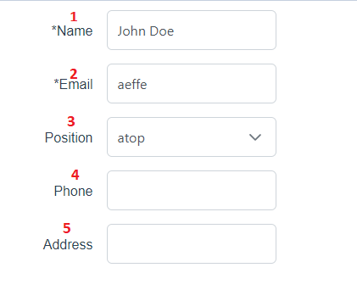
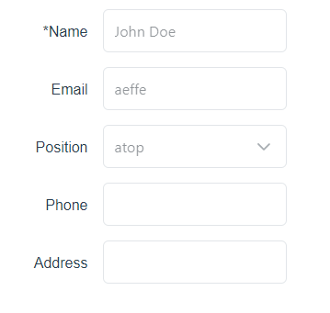

Properties

user | UserDto |  |  | // gía trị show trên form |  |  | emit
mode | view' | 'edit' |  |  | // Mode hiển thị |  |  | update:user | được gọi khi data trong form thay đổi
errors | object [key in string]: string |  |  | // Show error mỗi input

Chi tiết xử lý

 | Thông tin form chi tiêt:
 |  | No | Name | component | descripton
 |  | 1 | user.name | UIInput | disabled: mode = view error: error từ props
 |  | 2 | user.email | UIInput | disabled: mode = view error: error từ props
 |  | 3 | user.code | Dropdown | optionValue: id optionLabel: name disabled: mode = view error: error từ props
 |  | 4 | user.phone | UIInput | disabled: mode = view error: error từ props
 |  | 5 | user.address | UIInput | disabled: mode = view error: error từ props

 | 1. Khởi tạo

 |  | 1.1. Call api codes get data cho dropdow position
 |  | - Method: GET
 |  | - URL: /codes
 |  | response set cho options của dropdown position (3)

UserPage
UserPage layout

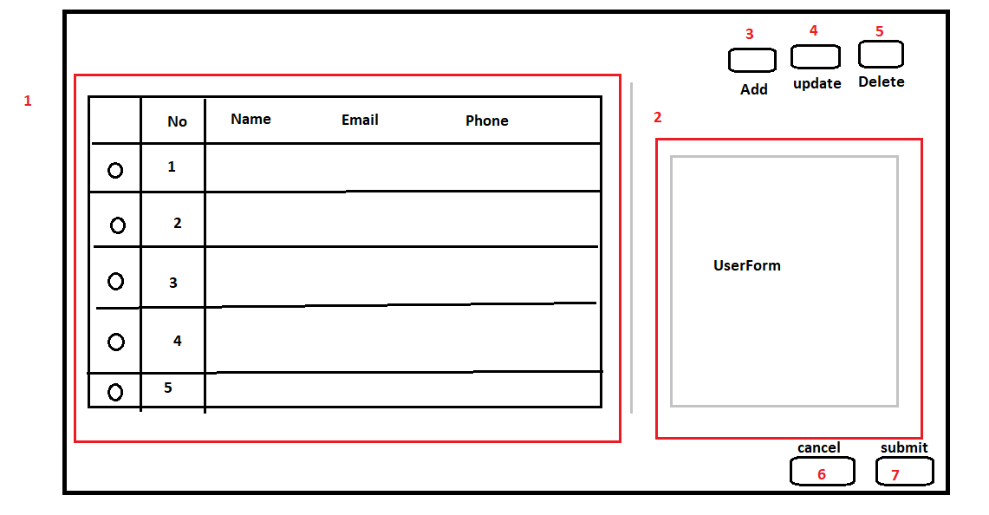
 |  |  |  |  |  |  |  |  |  | 1 | Table show list user, get từ api users
 |  |  |  |  |  |  |  |  |  | 2 | UserForm, show chi tiết data user
 |  |  |  |  |  |  |  |  |  | 3 | Button add
 |  |  |  |  |  |  |  |  |  | 4 | Button update
 |  |  |  |  |  |  |  |  |  | 5 | Button delete
 |  |  |  |  |  |  |  |  |  | 6 | Button cancel (add/edit). Khởi tạo ẩn hiển thị, chỉ hiển thị khi ở mode edit/add
 |  |  |  |  |  |  |  |  |  | 7 | Button submit (add/edit). Khởi tạo ẩn hiển thị, chỉ hiển thị khi ở mode edit/add

 |  | Dialog confirm xóa
 |  |  |  |  |  |  |  | 1. Nội dung confirm xóa {name} thay bằng name của record đang chọn để xóa
 |  |  |  |  |  |  |  | 2. Click đóng dialog confirm => k làm gì cả
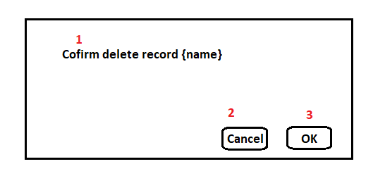
 |  |  |  |  |  |  |  | 3. Gọi api xóa record đang chọn => gọi lại api user để update lại table

Chi tiết xử lý

 | 1 | Khởi tạo |  |  |  |  |  |  | 2. Validate

 |  | 1.1. Call api /users show vào table (1) |  |  |  |  |  |  | - không nhập name => message: Name is required
 |  |  | - Sử dụng component DataTable |  |  |  |  |  | - không nhập email => Email is required
 |  |  | + selection-mode: single |  |  |  |  |  | - Email không đúng format mail => |  |  | Email address is not valid
 |  |  | + selection: record chọn, khởi tạo sẽ chọn record đầu tiên
 |  | - Khi chọn record sẽ đổ data detail record đang chọn vào UserForm.
 |  | - 2 button (6), (7) |  |  |  |  |  |  | 3. Xử lý chung
 |  | 1.2 | Khi click button add
 |  |  | - Hiển thị button (6,7) |  |  |  |  |  | - Button (6) khi click trở về mode view, cancel mọi xly hiện tại
 |  |  | - Disabled 3 button add, edit, delete |  |  |  |  |  | - UserForm: khi click add | edit => chuyển mode sang mode edit
 |  |  | - UserForm: truyền props user = new UserDto()
 |  |  | - Thực hiện validate (Tham khảo mục validate) |  |  |  |  |  | - Khi ở mode add/edit phải add loading cho table để không chọn được record khác
 |  |  | - Nếu validate success:
 |  |  | + Thực hiện call api add. |  |  |  |  |  | - Các case abnormal thì cũng cần check xly nếu cod
 |  |  | + Get lại api list (thực hiện lại bước 1.1)
 |  |  | - Nếu validate fail: Show message error cho input (truyền props error cho component UserForm)

 |  | 1.3 | Khi click button edit
 |  |  | - Hiển thị button (6,7)
 |  |  | - Disabled 3 button add, edit, delete
 |  |  | - UserForm: props user là record đang chọn ở table
 |  |  | - Thực hiện validate (Tham khảo mục validate)
 |  |  | - Nếu validate success:
 |  |  | + Thực hiện call api edit.
 |  |  | + Update lại list table, record đang chọn vẫn là record đang edit
 |  |  | - Nếu validate fail: Show message error cho input (truyền props error cho component UserForm)

 |  | 1.4 | Khi click button delete
 |  |  | - Show dialog confirm delete

【画面遷移時にもらうパラメーター_Parameter sẽ nhận khi di chuyển màn hình】

遷移元 Nguồn di chuyển | パラメーター Parameter |  |  |  |  |  |  | 備考 note
A001 | なし Không có
A002 | 世帯リスト、異動日、届出日、ライフイベント List hộ gia đình, ngày thay đổi, ngày báo cáo, life event
G004 | 世帯リスト、異動日、届出日、ライフイベント List hộ gia đình, ngày thay đổi, ngày báo cáo, life event |  |  |  |  |  |  | ※世帯リストに２世帯分データがあった場合のみ ※Chỉ trong trường hợp đã có data 2 hộ gia đình trong list hộ gia đình (setai list)
B005 | 申請番号 mã đăng ký

【使用コンポーネント一覧_List component sử dụng】

※Noは図の連番と一致 ※Cột No sẽ tương ứng với số thứ tự đánh trên hình
No | コンポーネント名 Tên component |  |  |  | 作業分類 Phân loại tác vụ |  | 備考 Note
1 | RkkHeader |  |  |  | -
2 | RkkTitle |  |  |  | -
3 | RkkButton |  |  |  | -
4 | BzStep |  |  |  | - |  | 旧資産流用
5 | BzAnnaiSetai |  |  |  | 新規 Mới
6 | RkkButton |  |  |  | -
7 | BzGuidanceTable |  |  |  | 新規 Mới
8 | RkkFooter |  |  |  | -
9 | BzPreview |  |  |  | - |  | 旧資産流用
X | BzGuidance |  |  |  | - |  | 旧資産流用(BzPreviewに渡す案内文書)

【実行API一覧_List API thực thi】

Controller名 Tên Controller |  |  |  | 作業分類 Phân loại tác vụ
世帯リスト取得API getSetaiListAPi |  |  |  | 新規 Mới |  | B005から引き継いだ申請番号に紐づく世帯情報を取得 get thông tin hộ gia đình (setai) có liên kết với mã đăng ký (shinseiNo) được kế thừa từ B005
宛名情報取得API getAtenaInfoAPI |  |  |  | EA宛名 |  | 世帯情報取得APIで取得した宛名番号から宛名情報を取得する get thông tin địa chỉ (AtenaInfo) từ AtenaNo đã get bằng 世帯情報取得API (getSetaiListAPI)
ガイダンス取得API getGuidanceAPI |  |  |  | 新規 Mới |  | ガイダンステーブルに紐づく持参品、ルールファイルＩＤなどをまとめて取得 Thu thập và get ruleFileID, jisanbin (vật phẩm mang theo) có liên kết với table guidance
発行履歴追加API AddIssuanceHistoryAPI |  |  |  | - |  | 旧資産流用（PrintRirekiController-postPrintRireki） Chuyển nhượng tài sản cũ

【処理詳細_Chi tiết xử lý】

BzPreview - Chinh sua

 | - Sửa guidanceInput từ kiểu GuidanceHakkoInputInterface -> GuidanceInfoInterface

 |  |  | Input

 |  |  | 項目名（物理名） | 項目名（論理名） | 型 | 必須 | デフォルト値 | 説明
 |  |  | visible | 表示切替 | boolean |  |  | trueの場合表示、 falseの場合非表示にする
 |  |  | flagTransition | 移情報 | Integer |  |  | 1: Di chuyển từ màn A001 2: Di chuyển từ màn B005
 |  |  | shinseiNo | 申請番号 | String
 |  |  | shinseishoInfo | 申請書情報 | ShinseishoInfoInterface[]
 |  |  | guidanceInput | ガイダンス情報 | GuidanceInfoInterface

 |  | インプット.guidanceInputが存在する場合
 |  | - biên tập giá trị cho GuidanceInfoInputInterface để input component BzGuidance
 |  |  | 1/ get giá trị 帳票タイトル(Report title) - gọi api Get từ điều kiện hệ thống rồi hiển thị
 |  |  | - GET: internal/system-joken
 |  |  |  | Query: recordKbn: 1
 |  |  |  | Query: jokenBunruiCd: 8
 |  |  |  | Query: joken_no: 1
 |  |  |  | Query: joken_eda: 0
 |  |  | -> Get gia tri settei_value
 |  |  | 2/ get giá trị 代表メッセージ - goi api get thong tin 代表メッセージ tạo mới
 |  |  | - GET: internal/daihyo-message
 |  |  |  | input: ko co
 |  |  | 3/ get giá trị 連絡先１, 連絡先２, 連絡先３ - gọi api get thong tin 連絡先管理 - tạo mới
 |  |  | - GET: internal/renrakusaki
 |  |  |  | input: ko co
 |  |  | 4/ get giá trị 自治会長, 自治会住所, 自治会電話番号 - gọi api get thong tin 自治会長 - tạo mới
 |  |  | - lấy giá trị 世帯員宛名情報 đầu tiên.自治会コード
 |  |  | - GET: internal/jichikaicho/{jichikaiCd }
 |  |  |  | input: String jichikaiCd (自治会コード)

 |  |  | 5/ get giá trị 自治会名称 - gọi api 行政区情報取得API (hệ thống khác)
 |  |  | - GET: /cas/online/ea/api/v1/jichikai/{santeidantaiCd}/{jichikaiCd}
 |  |  |  | Path: santeidantaiCd: lấy giá trị 世帯員宛名情報 đầu tiên.santeidantaiCd
 |  |  |  | Path: jichikaiCd: lấy giá trị 世帯員宛名情報 đầu tiên.jichikaiCd

 |  |  | GuidanceInfoInputInterface (Kế thừa từ GuidanceInfoInterface - bổ sung thêm 1 số thuộc tính get từ api)

 |  |  | 項目名（物理名） | 項目名（論理名） | 型 | 必須 | デフォルト値 | 説明
 |  |  | chouhyouTaitoru | 帳票タイトル(Report title) | String |  |  | Get ở xử lý 1.settei_value
 |  |  | daihyouMessage | 代表メッセージ | String |  |  | 1/ Ưu tiên lấy List kết quả trả ở xử lý 2.代表メッセージ với điều kiện shisho_cd = トークンの端末支所 2/ Nếu 1 ko có dữ liệu thì lấy List kết quả trả ở xử lý 2.代表メッセージ với điều kiện shisho_cd = 9999
 |  |  | sakuseiBi | 作成日 | Date |  |  | system date
 |  |  | renrakusaki1 | 連絡先１ | String |  |  | 1/ Ưu tiên lấy List kết quả trả ở xử lý 3.連絡先１ với điều kiện shisho_cd = トークンの端末支所 2/ Nếu 1 ko có dữ liệu thì lấy List kết quả trả ở xử lý 3.連絡先１ với điều kiện shisho_cd = 9999
 |  |  | renrakusaki2 | 連絡先２ | String |  |  | 1/ Ưu tiên lấy List kết quả trả ở xử lý 3.連絡先２ với điều kiện shisho_cd = トークンの端末支所 2/ Nếu 1 ko có dữ liệu thì lấy List kết quả trả ở xử lý 3.連絡先２ với điều kiện shisho_cd = 9999
 |  |  | renrakusaki3 | 連絡先３ | String |  |  | 1/ Ưu tiên lấy List kết quả trả ở xử lý 3.連絡先３ với điều kiện shisho_cd = トークンの端末支所 2/ Nếu 1 ko có dữ liệu thì lấy List kết quả trả ở xử lý 3.連絡先３ với điều kiện shisho_cd = 9999
 |  |  | todokedeBi | 届出年月日 | Date
 |  |  | idoSeinengappi | 異動年月日 | Date
 |  |  | lifeEventDisp | ライフイベント | String
 |  |  | annaiSetaiIList |  | AnnaiSetaiDataInterface[]
 |  |  | jichikaiName | 自治会名称 |  |  |  | Get ở xử lý 5.gyoseiName
 |  |  | jichikaiChou | 自治会長 | String |  |  | Get ở xử lý 4.自治会長氏名漢字
 |  |  | jichikaiJusho | 自治会住所 | String |  |  | Get ở xử lý 4.自治会長町名 + 自治会長番地 + 自治会長方書
 |  |  | jichikaiTenwabangou | 自治会電話番号 | String |  |  | Get ở xử lý 4.自治会長電話番号
 |  |  | guidanceDataList |  | GuidanceDataInterface[]
 |  |  | otetsuzukiJyokyo | お手続きの状況 | String |  |  | Hiển thị cố định ☐ 完了しました ☐ 後日改めてお手続きください ☐ 交付物等は送付いたします ☐ その他（ ）
 |  |  | kakunin | 確認

 |  |  | AnnaiSetaiDataInterface

 |  |  | 項目名（物理名） | 項目名（論理名） | 型 | 必須 | デフォルト値 | 説明
 |  |  | shimeiKanji | 氏名漢字 | String
 |  |  | atenaNo | 宛名番号 | String
 |  |  | seinengappi | 生年月日 | String |  |  | Giá trị đã format
 |  |  | seibetsu | 性別 | String |  |  | Đã chuyển đổi 男, 女 hoac blank
 |  |  | idojiyuCd | 異動事由コード | String
 |  |  | yubinNo | 住所_郵便番号 | String
 |  |  | katagaki | 住所_方書 | String
 |  |  | zokugaraName | 続柄名 | String
 |  |  | jichikaiCd | 自治会コード | String
 |  |  | santeidantaiCd | 算定団体コード | String
 |  |  | bangou | 番号 | String |  |  | Đánh số serial No. theo thứ tự từ trên xuống và hiển thị ở 世帯員(Thành viên hộ gia đình) đã được check ở màn hình

 |  |  | GuidanceDataInterface

 |  |  | 項目名（物理名） | 項目名（論理名） | 型 | 必須 | デフォルト値 | 説明
 |  |  | insatsuTaishou | 印刷対象(PrintTarget) | Boolean
 |  |  | gaitousha | 該当者 [người phụ trách] | String
 |  |  | annaiMessage | 案内メッセージ(message hướng dẫn) | String
 |  |  | tetsuzuki | 手続き名称 | String
 |  |  | jisanhinNameList | 手続きに必要な物(vật phẩm cần thiết trong thủ tục) | List<String>
 |  |  | tantouka | 担当課 (ban phụ trách) | String

 | - Truyền thuộc tính cho component BzGuidance

 |  | Input
 |  |  | 項目名（物理名） | 項目名（論理名） | 型 | 必須 | デフォルト値 | 説明
 |  |  | guidanceInfo | ガイダンス情報 | GuidanceInfoInputInterface | ◯
 |  |  | pageClass | ページクラス | String

 |  |  | GuidanceInfoInputInterface

 |  |  | 項目名（物理名） | 項目名（論理名） | 型 | 必須 | デフォルト値 | 説明
 |  |  | chouhyouTaitoru | 帳票タイトル(Report title) | String
 |  |  | daihyouMessage | 代表メッセージ | String
 |  |  | sakuseiBi | 作成日 | Date
 |  |  | renrakusaki1 | 連絡先１ | String
 |  |  | renrakusaki2 | 連絡先２ | String
 |  |  | renrakusaki3 | 連絡先３ | String
 |  |  | todokedeBi | 届出年月日 | Date
 |  |  | idoSeinengappi | 異動年月日 | Date
 |  |  | lifeEventDisp | ライフイベント | String
 |  |  | annaiSetaiIList |  | AnnaiSetaiDataInterface[]
 |  |  | jichikaiName | 自治会名称 | String
 |  |  | jichikaiChou | 自治会長 | String
 |  |  | jichikaiJusho | 自治会住所 | String
 |  |  | jichikaiTenwabangou | 自治会電話番号 | String
 |  |  | guidanceDataList |  | GuidanceDataInterface[]
 |  |  | otetsuzukiJyokyo | お手続きの状況 | String
 |  |  | kakunin | 確認

 | - Khi Ấn button 印刷(In)
 |  |  | Tạo PDF rồi save ở storage backend |  |  |  | (tham khảo mô tả cũ của BzPreview, ko sửa)
 |  |  | Thực hiện API ファイル保存(Save file) |  |  |  | (tham khảo mô tả cũ của BzPreview, ko sửa)
 |  |  | Thực hiện API 発行履歴追加(Thêm lịch sử phát hành) |  |  |  | (tham khảo mô tả cũ của BzPreview, ko sửa)

 |  | - Trường hợp danh sách thành viên trong hộ gia đình đã kế thừa từ A002 là nhiều hộ gia đình (sẽ chỉ hiển thị mess duy nhất 1 lần khi click button 印刷(In) lần thứ 1 ở component BzPreview )
 |  |  | Hiển thị nội dung mess sau: Thực hiện phát hành案内文(văn bản hướng dẫn) của 分離世帯(Hộ gia đình ly thân)

 |  | Trường hợp di chuyển từ A001
 |  |  | Trường hợp đăng ký nhiều 世帯(Hộ gia đình) trong 世帯リスト(List hộ gia đình) thì hiển thị thông tin 世帯(Hộ gia điình) tiếp theo ở G004 khi ấn button 印刷(In)
 |  |  | Trường hợp có 1 世帯(Hộ gia đình) hoặc trường hợp in 世帯(Hộ gia điình) cuối cùng trong nhiều hộ gia đình thì back về G004

 |  | Trường hợp di chuyển từ B005 thì di chuyển đến B006

